Hoja1
#RQ | Requerimientos | Descripcion | Funcional/No funcional | ROL (Para quien es la función)
RQ 1 | Registrar contacto. | El programa debe permitir al usuario registrar un contacto. | Funcional. | Usuario.
RQ 2 | Buscar contacto por nombre. | El programa debe permitir buscar un contacto por el nombre. | Funcional. | Usuario.
RQ 3 | Buscar contacto por email. | El programa debe permitir buscar un contacto por el email. | Funcional. | Usuario.
RQ 4 | Listar contacto registrado. | El programa debe listar los contactos registrados. | Funcional. | Usuario.
RQ 5 | Eliminar contacto existente. | El programa debe ser capaz de eliminar un contacto existente. | Funcional. | Usuario.
RQ 6 | validar correo electrónico. | El programa debe validar que no se repita el mismo correo electrónico. | No Funcional. | Programa.
RQ 7 | Mensaje de error. | El programa debe generar un mensaje si el usuario intenta eliminar un correo inexistente. | No Funcional. | Programa.
RQ 8 | Menús numerados. | La interfaz debe contar con menús numerados y mensajes informativos. | No Funcional. | Programa.
RQ 9 | Disponibilidad. | El programa debe responder en menos de 1 segundo al realizar busquedas o listados. | No Funcional. | Programa.
RQ 10 | Guardar datos en un archivo local. | Los datos deben guardarse en un archivo local .csv (opcional) | Funcional. | Usuario.
RQ 11 | Opcion listar. | El programa debe tener una opción llamada listar para que se permita el listado de contactos registrados. | Funcional. | Usuario.
RQ 12 | verificar eliminacion de contacto. | El programa debe mostrar una ventana donde le pregunte al usuario si esta seguro de la opción | Funcional. | Usuario.
RQ 13 | Pocas opciones en la interfaz. | El programa debe contar con pocas opciones para que sea clara para el usuario. | No Funcional. | Programa.
RQ 14 | Mensajes informativos. | La interfaz debe contar con mensajes informativos. | No Funcional. | Programa.
RQ 15 | Actualizar información. | El programa debe permitir al usuario actualizar información. | Funcional. | Usuario.
RQ 16 | Cantidad de contactos. | El programa debe poder ser capaz de mostrarle al usuario cuantos contactos tiene. | Funcional. | Usuario.
RQ 17 | Opcion eliminar. | El programa debe tener una opcion llamada eliminar para que se pueda eliminar el contacto. | Funcional. | Usuario.
RQ 18 | Opcion mostrar cantidad. | El programa debe tener una opcion llamada mostrar cantidad para poder mirar la cantidad de contactos del usuario. | Funcional. | Usuario.
RQ 19 | Opcion registrar contacto. | El programa debe contar con una opcion llamada registrar contacto para ejecturar esa acción. | Funcional. | Usuario.
RQ 20 | Mostrar detalles del contacto | El programa debe poder ser capaz de mostrarle al usuario los detalles del contacto que elija. | Funcional. | Usuario.

 |  | Preguntas.
 |  | ¿El usuario debe utilizar botones para interactuar con el programa?
 |  | El listado de los contactos registrados deben almacenarce en una base de datos?
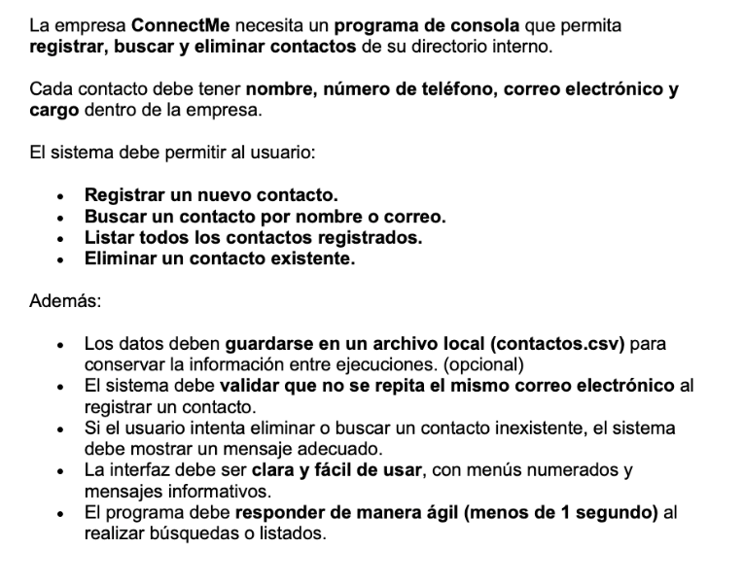
Enunciado
 |  | El contacto se lista cuando el usuario le da a algun botón al este finalizar el registro?
 |  | El programa tiene un fin de actuar como una red social?
 |  | Cuando se eliminan los contactos existentes debe aparecer alguna notificación?
 |  | La accion de eliminar un contacto se activa con algun boton o comando?
 |  | Que mensaje debe aparecer si se intenta eliminar un contacto inexistente?
 |  | Para que la interfaz sea clara debe contar con pocos elementos visuales o botones?
 |  | Para que sea facil de usar se utilizaria los botones?
 |  | El programa deberia poder mostrarle cuantos contactos tiene el usuario?
 |  | El usuario puede interactuar con los contactos a traves de mensajes?

 |  | Respuestas.
 |  | Hay una opcion de "listar" para listar los contactos registrados.
 |  | Los datos deben guardarse en un archivo.
 |  | No hay botones, es una consola.
 |  | Aparece una ventana que le pregunte al usuario si esta seguro. Si intenta eliminar un contacto.
 |  | Mensaje: "el contacto no existe"
 |  | Debe contar con pocas opciones para que sea claro la interfaz.
 |  | No tiene botones, solo opciones.
 |  | debe poder permitir actualizar información.
 |  | No, solo debe mostrar contactos.
 |  | Actua como agenda no como red social.
 |  | Debe permitir mostrar cuantos contactos tiene el usuario.

